Ausfüllhinweise
Ausfüllhinweise

1. | Das Tabellenblatt enthält verschiedene Bereiche, die von der jeweils angegebenen Behörde bzw. Organisation (wenn nicht anders vereinbart) auszufüllen ist.
2. | Der Kopfdatenbereich ist vor einer Übergabe des Stammdatenblattes immer auszufüllen.
3. | Für ausführlichere Erklärungen einzelner Felder sind zusätzlich Kommentare ergänzt worden, die sich im Menü über Ansicht > Kommentare ein- und ausblenden lassen.
4. | 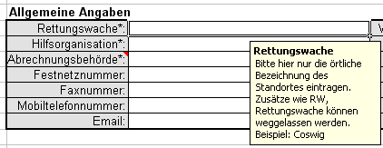 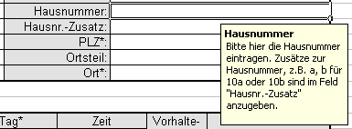 In ausgewählten Feldern sind Eingabehilfen und Vorgaben zur Schreibweise mit teilweise hinterlegten Beispielen aufgeführt. Im Bild unten sehen Sie eine Eingabehilfe für die Eingabe der Rettungswache und der Hausnummer. Die Eingabehilfen erscheinen, wenn der Mauszeiger in die jeweilige Zelle positioniert wird. Wichtig ist, dass die Vorgaben in der Schreibweise korrekt umgesetzt werden, da die Daten später automatisch ausgelesen werden und die manuelle Nacharbeit weitestgehend minimiert werden soll.
5. | Sollten keine Angaben zu bestimmten Bereichen bekannt sein, sind die jeweiligen Felder leer zu lassen.
6. | Tabellenblätter sollten nicht umbenannt und Zeilen, in denen Daten enthalten sind, nicht gelöscht werden.
7. | Listen mit nicht genügend vorgesehenen Zeilen können um weitere Zeilen ergänzt werden.
8. | Das Tabellenblatt zu den Stammdaten ist für einen einseitigen Druck vorgesehen. Eigene Druckanpassungen sind möglich.

